1
República de Panamá
CONTRALORÍA GENERAL DE LA REPÚBLICA
Instituto Nacional de Estadística y Censo

CONSUMO TOTAL, RESIDENCIAL Y PER CÁPITA DE ENERGÍA ELÉCTRICA EN LA REPÚBLICA: AÑOS 2017-21

Año | Consumo total (en miles de kilovatios-hora) | Consumo residencial (en miles de kilovatios-hora) | Población (en miles) (1) | Consumo per cápita (kilovatios-hora/habitante)

2017 | 8,474,154 | 2,876,681 | 4,098 | 2,067.8
2018 | 8,426,587 | 2,904,997 | 4,159 | 2,026.2
2019 | 8,481,136 | 3,054,925 | 4,219 | 2,010.3
2020 | 7,561,426 | 3,269,533 | 4,279 | 1,767.3
2021 (P) | 7,974,292 | 3,319,243 | 4,337 | 1,838.5

NOTA: El consumo per cápita se calculó con base en el consumo residencial de energía eléctrica.
(1) Con base en las estimaciones de la población total de la República, al 1 de julio de cada año, elaboradas con resultados
del Censo Nacional de Población del 2010.
(P) Cifras preliminares.
Fuente: Secretaría Nacional de Energía, Ministerio de la Presidencia.

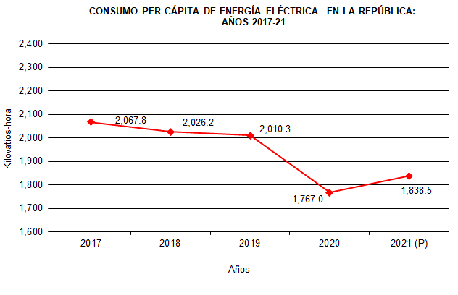

2016 | 2,055.4
2017 | 2,067.8
2018 | 2,026.2
2019 | 2,010.3
2020 | 1,767.0
2021 (P) | 1,838.5

